表紙
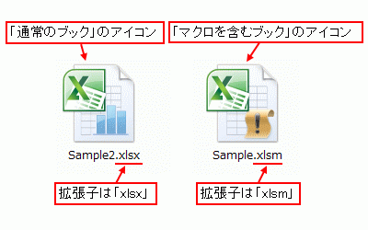
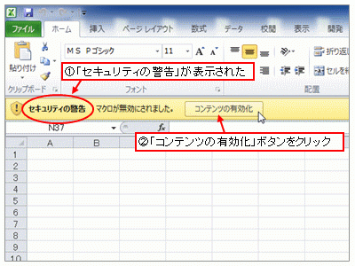
平成27年度 | ★マクロ編

 | Copyright(C) 2015 / 柏市ＩＴ教育支援アドバイザー
EXCEL２００７以降、「通常のブック」と「マクロを含むブック」を別なファイル形式として区別します。
マクロ付のファイルの保存時は、「ファイルの種類」で、「Excel マクロ有効ブック(*.xlsm)」を選択してください。
マクロ付のファイルを開くときは、、「セキュリティの警告」で「コンテンツの有効化」をクリックします。

開発タブ
マクロ作成で必要な「開発」タブについて

マクロの機能を使う上で使用するタブは「開発」タブです。
「開発」タブがでていない場合は表示させましょう！
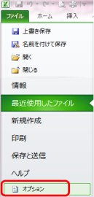
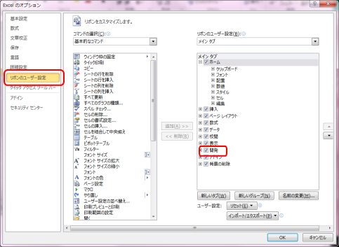

 | ☆

マクロとは
マクロって何？

複数の手順を記憶して、自動的に実行させる機能のことを言います。
いろいろな作業をマクロに覚えさせてしまえば、２回目以降はそのマクロを実行するだけで同様の作業をやってしまうことが可能なのです。
操作内容が「Visual Basic for Applications（以下、VBA）」
というプログラム言語に変換されて、プログラムの形で書かれます。

◆マクロの自動記録とは
操作内容が「Visual Basic for Applications（以下、VBA）」という言語に変換されて、
プログラムの形で書き残ります。

マクロの
記録開始
マクロの
記録終了
作業① 作業② 作業③ 作業④
記録したい作業を実行する
VBAプログラム

開発メニュー
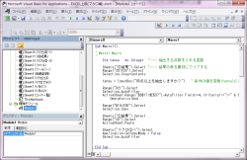
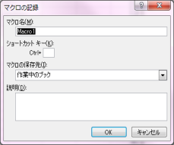
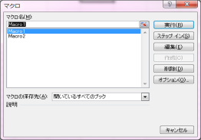
開発のメニューについて
マクロの自動記録
動きを記録してマクロ作成します
マクロ実行
動かしたいマクロを選んで｢実行｣ボタンをクリック
マクロの編集
編集したいマクロを選んで｢編集｣ボタンをクリック
↓
Visual Basic Editorがひらく
コードを修正する時、書く時に使用します

自動記録-1
Sub 練習()
With Selection.Font
.Color = -10092289
.TintAndShade = 0
End With
With Selection.Interior
.Pattern = xlSolid
.PatternColorIndex = xlAutomatic
.Color = 65535
.TintAndShade = 0
.PatternTintAndShade = 0
End With
Selection.Font.Bold = True
End Sub
①「開発」の「マクロの記録」をクリック
②マクロ名をつけ「OK」をクリック
③記録したい作業を行う。
④「記録終了」をクリック
マクロの自動記録 | 練習問題１
 | ①セルのL10を選択する（任意でOK)
 | ②マクロの記録をクリック （ここから記録スタート）
 | ③マクロ名を「練習」にする
 | ③選択のセルに文字色＝太字赤・セル色＝黄色の書式をつける
 | ⑤記録終了で終了する。

他のセルを選択後、
マクロを実行して
みましょう
 | 番号 | 氏名 | 成績
 | 1 | 卑 弥生 | 75
 | 2 | 水戸 光子 | 90
 | 3 | 徳川 光 | 100
マクロ名を入力
 | 4 | 織田信子 | 20
 | 5 | 豊臣 秀雄 | 100
 | 6 | 明智 光輝 | 80
 | 7 | 源 頼子 | 100
 | 8 | 松尾 太郎 | 100
 | 9 | 吉田 兼次郎 | 80
 | 10 | 小野 町子 | 80
 | 11 | 在原業平 | 80
 | 12 | 平 清子 | 100
 | 13 | 北条 政夫 | 100
 | 14 | 大隅 茂 | 90
 | 15 | 大久保 利子 | 90

自動記録-2
マクロの実行からではなくボタンから実行させる
マクロボタンの作成 | 練習問題１
 | ①図形でボタンを作成する
 | ②ボタン上で右クリックし、「マクロの登録」を選択する
①ボタンを作成する（図形から）
②ボタン上で右クリックし、「マクロの登録」をクリック
③割り当てたいマクロ名を選択し、OKする
 | ③先ほど作成した「練習」マクロを選択し、OKする

マクロ起動
ここにマクロの実行ボタンを作成しましょう
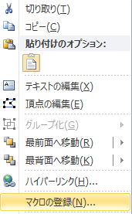
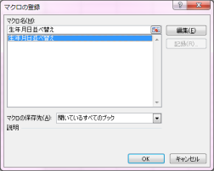
 | 番号 | 氏名 | 成績
 | 1 | 卑 弥生 | 75
 | 2 | 水戸 光子 | 90
 | 3 | 徳川 光 | 100
 | 4 | 織田信子 | 20
 | 5 | 豊臣 秀雄 | 100
 | 6 | 明智 光輝 | 80
 | 7 | 源 頼子 | 100
 | 8 | 松尾 太郎 | 100
 | 9 | 吉田 兼次郎 | 80
 | 10 | 小野 町子 | 80
 | 11 | 在原業平 | 80
 | 12 | 平 清子 | 100
 | 13 | 北条 政夫 | 100
 | 14 | 大隅 茂 | 90
 | 15 | 大久保 利子 | 90

マクロでGO
マクロの練習
ふりがな順
生年月日順
成績順
番号順
マクロの自動記録機能を利用して、名簿のいろいろな並べ替えの
マクロを作成してみましょう
（ふりがな順、生年月日順、成績順、番号順 と４つのマクロを作成 ）
練習問題 | 番号 | 氏名 | ふりがな | 生年月日 | 成績
①「開発」の「マクロの記録」を選択 | 1 | 卑 弥生 | ひ やよい | 2008-11-25 | 75
②名前を付けてマクロ名をつけ、「OK」をクリック(ボタンと同名） | 2 | 水戸 光子 | みと みつこ | 2008-07-11 | 90
③作成するボタンの欄で並べ替えをおこなう（下記を参照） | 3 | 徳川 光 | とくがわ ひかり | 2008-08-15 | 100
④「開発」の「記録終了」を選択する | 4 | 織田信子 | おだ のぶこ | 2008-12-23 | 20
⑤各ボタンに作成したマクロを割りつける | 5 | 豊臣 秀雄 | とよとみ ひでお | 2008-11-26 | 100
（※①～⑤をボタンの数だけ繰り返し作成しましょう） | 6 | 明智 光輝 | あけち こうき | 2008-12-21 | 80
 | 7 | 源 頼子 | みなもと よりこ | 2008-06-18 | 100
並べ替えの手順 | 8 | 松尾 太郎 | まつお たろう | 2008-06-15 | 100
・名簿の表内のどこかのセルをクリックする | 9 | 吉田 兼次郎 | よしだ けんじろう | 2008-10-15 | 80
・「データ」→「並べ替え」をクリック | 10 | 小野 町子 | おの まちこ | 2008-12-04 | 80
・優先されるキーで条件を選択し、OKする | 11 | 在原業平 | ありわらの なおひら | 2009-02-28 | 80
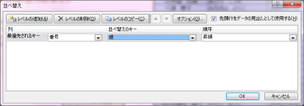
 | 12 | 平 清子 | たいら きよこ | 2009-03-27 | 100
 | 13 | 北条 政夫 | ほうじょう まさお | 2008-08-15 | 100
 | 14 | 大隅 茂 | おおくま しげる | 2008-08-28 | 90
 | 15 | 大久保 利子 | おおくぼ としこ | 2009-03-02 | 90
 | 16 | 杉田 玄太郎 | すぎた げんたろう | 2009-03-28 | 90
番号・ふりがな・生年月日・成績
 | 17 | 白井 白子 | しろい しろこ | 2009-02-08 | 90
 | 18 | 千 利美 | せん としみ | 2008-09-04 | 80
 | 19 | 西郷 隆 | さいごうたかし | 2009-02-26 | 100
 | 20 | 与謝野 昌子 | よさの まさこ | 2008-10-03 | 80

マクロ作成
Sub 成績リスト()
Range("F17").Select
Selection.AutoFilter
ActiveSheet.Range("$C$16:$F$36").AutoFilter Field:=4, Criteria1:=">=90", _
Operator:=xlAnd
Range("C16:F37").Select
Selection.Copy
Sheets("結果表").Select
Range("C4").Select
Selection.PasteSpecial Paste:=xlPasteValues, Operation:=xlNone, SkipBlanks _
:=False, Transpose:=False
Sheets("マクロ作成").Select
Application.CutCopyMode = False
Selection.AutoFilter
End Sub
マクロを作成してみよう（自動記録）
成績が９０点以上の生徒を抽出し、「結果表」シートの表にコピーする
■マクロの自動記録の手順
◇「開発」の「マクロの記録」を選択（マクロ名：成績リスト）
◇【マクロ作成】シートのテスト結果の表の任意のセルを選択する
◇「データ」の「フィルター」を選択する
◇成績欄で「数値フィルター」の「指定の値以上」（90)を設定する
◇抽出された表のデータの表を選択しコピーする
 | （※タイトルから表の1行下（37行目）までの範囲）
◆【結果表】シートの表内の「C4」のセルで値の貼り付けを行う
◇【マクロ作成】シートで「フィルター」を解除する
◇「開発」の「記録終了」を選択する
◇名簿作成ボタンに作成したマクロを割りつける

 |  | テスト結果
 | クラス | 性別 | 氏名 | 成績 | ↑点数設定(セルH15)
 | １年１組 | 女 | 卑 弥生 | 75
名簿作成
 | １年１組 | 女 | 水戸 光子 | 90
 | １年１組 | 男 | 徳川 光 | 100
 | １年１組 | 女 | 織田信子 | 20
 | １年１組 | 男 | 豊臣 秀雄 | 45
 | １年１組 | 男 | 明智 光輝 | 80
 | １年１組 | 女 | 源 頼子 | 70
 | １年２組 | 男 | 松尾 太郎 | 95
 | １年２組 | 男 | 吉田 兼次郎 | 80
 | １年２組 | 女 | 小野 町子 | 60
 | １年２組 | 男 | 在原業平 | 80
 | １年２組 | 女 | 平 清子 | 50
 | １年２組 | 男 | 北条 政夫 | 85
 | １年２組 | 男 | 大隅 茂 | 90
 | １年３組 | 女 | 大久保 利子 | 65
 | １年３組 | 男 | 杉田 玄太郎 | 90
 | １年３組 | 女 | 白井 白子 | 40
 | １年３組 | 男 | 千 利美 | 80
 | １年３組 | 男 | 西郷 隆 | 75
 | １年３組 | 女 | 与謝野 昌子 | 80

VBA①
セル「H15」に抽出する条件（点数）を入力させ、
その点数をフィルターの条件になる様に機能を追加する
マクロを作成してみよう（VBEで編集①）
■VBEでの手順
①「開発」の「VisualBasic」を選択
追加内容 ： フィルター条件を固定値（９０）からセルの値（H15）を参照する様にする
②「標準モジュール」の「成績リスト」を開き一部を編集
自動記録したマクロ
Sub 成績リスト()
Range("F17").Select
Selection.AutoFilter
ActiveSheet.Range("$C$16:$F$36").AutoFilter Field:=4, riteria1:=">=90", _
Operator:=xlAnd
Range("C16:F37").Select
Selection.Copy
Sheets("結果表").Select
Range("C4").Select
Selection.PasteSpecial Paste:=xlPasteValues, Operation:=xlNone, SkipBlanks _
:=False, Transpose:=False
Sheets("マクロ作成").Select
Application.CutCopyMode = False
Selection.AutoFilter
End Sub
Sub 成績リスト()
Range("F17").Select
Selection.AutoFilter
ActiveSheet.Range("$C$16:$F$36").AutoFilter Field:=4, riteria1:=">=" & Range("H15"), _
Operator:=xlAnd
Range("C16:F37").Select
Selection.Copy
Sheets("結果表").Select
Range("C4").Select
Selection.PasteSpecial Paste:=xlPasteValues, Operation:=xlNone, SkipBlanks _
:=False, Transpose:=False
Sheets("マクロ作成").Select
Application.CutCopyMode = False
Selection.AutoFilter
End Sub
90点以上で抽出

">=90"を
">=" & Range("H15") に変更

※半角の英数字で入力
(大・小文字は問わない）

VBA②
貼り付け先「結果表」シートの表を最初にクリアさせる機能を追加する
マクロを作成してみよう（VBEで編集②）

Sub 成績リスト()
Sheets("結果表").Select
Range("C5:F24").Select
Selection.ClearContents
Sheets("マクロ作成").Select
Range("F17").Select
Selection.AutoFilter
ActiveSheet.Range("$C$16:$F$36").AutoFilter Field:=4, riteria1:=">=" & Range("H15"), _
Operator:=xlAnd
Range("C16:F37").Select
Selection.Copy
Sheets("結果表").Select
Range("C4").Select
Selection.PasteSpecial Paste:=xlPasteValues, Operation:=xlNone, SkipBlanks _
:=False, Transpose:=False
Sheets("マクロ作成").Select
Application.CutCopyMode = False
Selection.AutoFilter
End Sub
■マクロの自動記録でクリアするマクロを作成
◇【マクロ作成】シートで「マクロの記録」を開始（マクロ名：表クリア）
◆【結果表】シートの成績表内をクリア(Delete)する
◇【マクロ作成】シートで「記録終了」する
この部分にコピーする
■VBEで編集
マクロ「成績リスト」に今回自動記録した内容の一部をコピー

Sub 表クリア()
'
Sheets("結果表").Select
Range("C5:F24").Select
Selection.ClearContents
Sheets("マクロ作成").Select
End Sub

マクロ作成2
「結果表２」の表をクリアし、テスト結果の表の
１人分をコピーする
マクロを作成してみよう－2（自動記録）

Sub 性別名簿2()
'
Sheets("結果表2").Select
Range("C5:F24").Select
Selection.ClearContents
Sheets("マクロ作成2").Select
Range("B14:E14").Select
Selection.Copy
Sheets("結果表2").Select
Range("C5").Select
ActiveSheet.Paste
Sheets("マクロ作成2").Select
End Sub
自動記録機能で複雑なマクロを作成します。
■マクロの自動記録の手順
◇【マクロ作成2】シートで「マクロの記録」を開始（マクロ名：性別名簿）
◆【結果表2】シートの成績表内をクリア(Delete)する
◇【マクロ作成2】シートのセルB14～E14をコピーする(1行）
◆【結果表2】シートのセルC5へ貼り付ける
◇【マクロ作成2】シートで「記録終了」を選択する
◇名簿作成ボタンに作成したマクロを割りつける

名簿作成
テスト結果
クラス | 性別 | 氏名 | 成績
１年１組 | 女 | 卑 弥生 | 75
１年１組 | 女 | 水戸 光子 | 90
１年１組 | 男 | 徳川 光 | 100
１年１組 | 女 | 織田信子 | 20
１年１組 | 男 | 豊臣 秀雄 | 45
１年１組 | 男 | 明智 光輝 | 80
１年１組 | 女 | 源 頼子 | 70
１年２組 | 男 | 松尾 太郎 | 95
１年２組 | 男 | 吉田 兼次郎 | 80
１年２組 | 女 | 小野 町子 | 60
１年２組 | 男 | 在原業平 | 80
１年２組 | 女 | 平 清子 | 50
１年２組 | 男 | 北条 政夫 | 85
１年２組 | 男 | 大隅 茂 | 90
１年３組 | 女 | 大久保 利子 | 65
１年３組 | 男 | 杉田 玄太郎 | 90
１年３組 | 女 | 白井 白子 | 40
１年３組 | 男 | 千 利美 | 80
１年３組 | 男 | 西郷 隆 | 75
１年３組 | 女 | 与謝野 昌子 | 80

VBA2-①
For 関数 で繰り返し機能を追加する
offset 関数でセルの参照を可変にする
マクロを作成してみよう－２（VBEで編集①）

■VBEでの手順
①「開発」の「VisualBasic」にて「性別名簿」を編集する
自動記録したマクロ
追加内容 ： for関数で「i」を0～19の間でカウントし、(20回繰り返し)で、
１行ずつデータをコピーする
Sub 性別名簿 ( )
'
Sheets("結果表2").Select
Range("C5:F24").Select
Selection.ClearContents
Sheets("マクロ作成2").Select
Range("B14:E14").Select
Selection.Copy
Sheets("結果表2").Select
Range("C5").Select
ActiveSheet.Paste
Sheets("マクロ作成2").Select
End Sub
Sub 性別名簿 ( )
Dim i , p As Integer
Sheets("結果表2").Select
Range("C5:F24").Select
Selection.ClearContents
P=0
For i = 0 To 19
Sheets("マクロ作成2").Select
Range("B14:E14").Offset(i, 0).Select
Selection.Copy
Sheets("結果表2").Select
Range("C5").Offset(p, 0).Select
ActiveSheet.Paste
p= p+1
Next i
Sheets("マクロ作成2").Select
End sub
Dim i , p As Integer （変数宣言）

p=0 （ｐ：貼付け先の行カウンタ）

fot i = 0 to 19
next i （i：元表のカウンタ）

offset(i,0)
(指定範囲からｉ行下にずらした
範囲を選択)

offset(p,0)
(指定範囲からp行下にずらした
範囲を選択)

VBA2-②
ＩＦ 関数 で性別が「女」の生徒のみコピーする条件を追加する
マクロを作成してみよう－２（VBEで編集②）

■VBEでの手順
①「開発」の「VisualBasic」にて「性別名簿」を編集する
Sub 性別名簿 ( )
Dim i As Integer
Sheets("結果表2").Select
Range("C5:F24").Select
Selection.ClearContents
For i = 0 To 19
Sheets("マクロ作成2").Select
Range("B14:E14").Offset(i, 0).Select
Selection.Copy
Sheets("結果表2").Select
Range("C5").Offset(i, 0).Select
ActiveSheet.Paste
Next i
Sheets("マクロ作成2").Select
End sub
Sub 性別名簿 ( )
Dim i , p As Integer
Sheets("結果表2").Select
Range("C5:F24").Select
Selection.ClearContents
P=0
For i = 0 To 19
Sheets("マクロ作成2").Select
if( Range("C14").offset(i,0) = "女" ) Then
Range("B14:E14").Offset(i, 0).Select
Selection.Copy
Sheets("結果表2").Select
Range("C5").Offset(p, 0).Select
ActiveSheet.Paste
p= p+1
end if
Next i
Sheets("マクロ作成2").Select
End sub

if ( Range("C14").Offset(i, 0) = "女") Then
End If
(性別が「女」の条件を追加する)

